Nauji eks(2 ruozai-darbinis
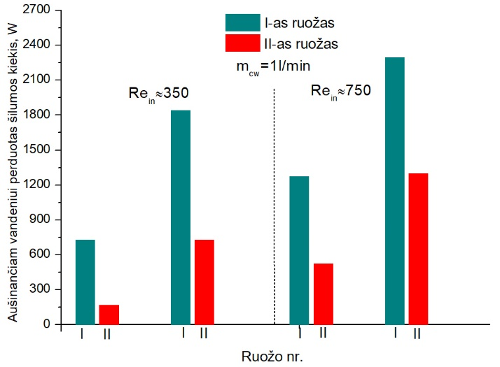
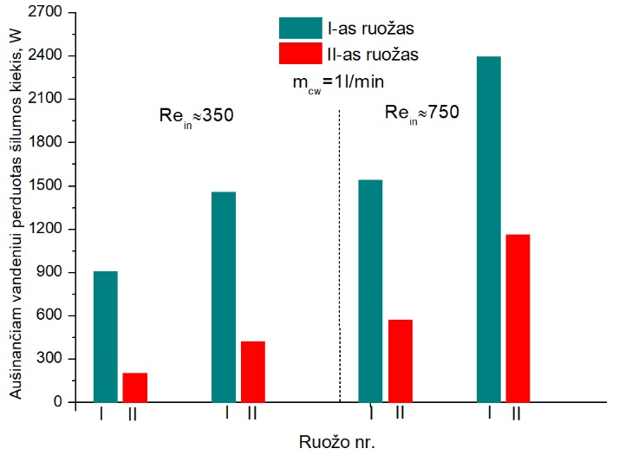
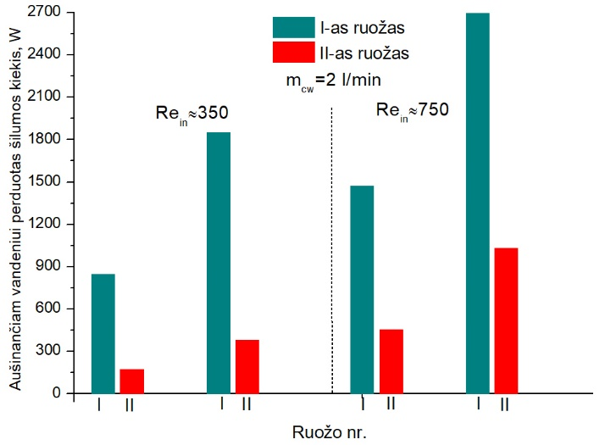
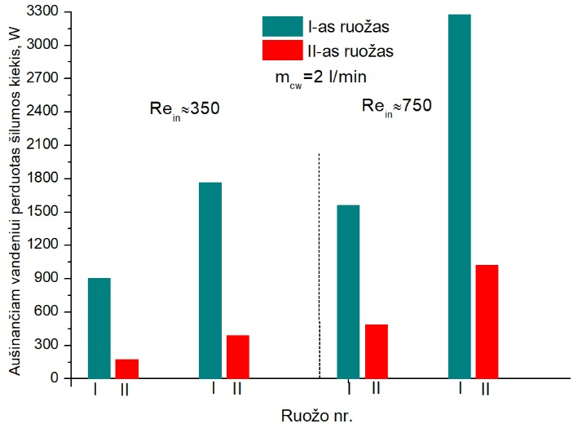
 | HORIZONTALUS DŪMUOSE ESANČIOS DRĖGMĖS KONDENSACIJOS RUOŽAS.
 | EKSPERIMENTAI, KAI NAUDOJAMI DU SUJUNGTI RUOŽAI:
Eil. Nr. | Eksperimento data | Dūmų debitas, m3/h | Dūmų Rein (orientacinis) | Re suapval | Dūmų tin, oC | Dūmų RHin, % | I ruožas Q H2O, W | II ruožas Q H2O, W | I ruožas Δt log | II ruožas Δt log | I ruožas Alfa, W/m2K | II ruožas Alfa, W/m2K | I ruožas Nu vidut. | II ruožas Nu vidut. | M cd dalis | Bendras kondensac. Efektyvumas | Aušinančio H2O debitas, l/min | Aušinančio H2O tin, oC | Vandens purškimas į kūrykla | Purkštukai kūrykloje, vnt | Dūmų tiekimas per ekonomaizerį
1 | 2022-03-16 | 19.3 | 330 | 330 | 99.5 | 25.8 | 1840 | 727 | 42.7 | 19.7 | 89.2 | 78.9 | 60.3 | 56.9 | 16.6 | 79 | 1 | 9.2 | Taip | 8 | Taip
2 | 2022-03-21 | 43.8 | 750 | 750 | 111 | 18.6 | 2292 | 1300 | 53.6 | 26.9 | 88.5 | 100 | 57.8 | 70.5 | 16.5 | 63 | 1 | 9 | Taip | 8 | Taip
3 | 2022-03-22 | 44.4 | 760 | 750 | 114 | 18.2 | 2694 | 1031 | 56.9 | 26.2 | 91.9 | 81.6 | 64.6 | 58.7 | 17 | 68 | 2 | 9 | Taip | 8 | Taip
4 | 2022-03-23 | 20 | 340 | 340 | 103 | 23.8 | 1849 | 379 | 44.9 | 15.5 | 85.2 | 50.7 | 58.5 | 37.5 | 17.4 | 76.7 | 2 | 8 | Taip | 8 | Taip
5 | 2022-03-25 | 44.6 | 770 | 770 | 154 | 8.7 | 2397 | 1165 | 74 | 30.5 | 67 | 79.2 | 41.9 | 59.2 | 28 | 40.3 | 1 | 9 | Taip | 8 | Ne
6 | 2022-03-28 | 20.8 | 357 | 350 | 145 | 9.2 | 1456 | 425 | 53.3 | 17.1 | 56.5 | 51.4 | 37.8 | 38 | 26 | 54 | 1 | 9 | Taip | 8 | Ne
7 | 2022-03-29 | 21.5 | 368 | 350 | 150 | 8.9 | 1768 | 389 | 55.5 | 15.8 | 66 | 51 | 44.5 | 37.9 | 28 | 51 | 2 | 8 | Taip | 8 | Ne
8 | 2022-04-01 | 45.9 | 780 | 750 | 160 | 8 | 3286 | 1022 | 76.3 | 28.8 | 89.2 | 73.4 | 56.6 | 53.6 | 30 | 39.7 | 2 | 8 | Taip | 8 | Ne
9 | 2022-04-06 | 21.7 | 370 | 370 | 160 | 5.8 | 906 | 206 | 54 | 12 | 34.7 | 35.6 | 22.9 | 26.4 | 24 | 18.6 | 1 | 11 | Ne | - | Ne
10 | 2022-04-05 | 47 | 800 | 800 | 173 | 5.9 | 1542 | 575 | 78.6 | 26.3 | 40.6 | 45 | 25.3 | 32.5 | 35 | 10 | 1 | 11 | Ne | - | Ne
11 | 2022-03-31 | 19.7 | 340 | 350 | 127 | 6.6 | 728 | 169 | 43.3 | 10 | 34.8 | 34.6 | 23.1 | 25.7 | 9.7 | 41 | 1 | 11 | Ne | - | Taip
12 | 2022-04-04 | 43.8 | 747 | 750 | 141 | 6.2 | 1271 | 526 | 64.2 | 22.3 | 41 | 48.9 | 26 | 35 | 15 | 21.8 | 1 | 11 | Ne | - | Taip
13 | 2022-04-07 | 21.7 | 371 | 370 | 160 | 5.7 | 904 | 174 | 54 | 11.2 | 34.6 | 32.3 | 23 | 24.3 | 24 | 19.5 | 2 | 10 | Ne | - | Ne
14 | 2022-04-11 | 46.5 | 790 | 790 | 167 | 5.6 | 1564 | 487 | 77.9 | 24.7 | 41.6 | 40.9 | 26 | 29.5 | 26 | 15.9 | 2 | 9 | Ne | - | Ne
15 | 2022-04-12 | 43.6 | 745 | 750 | 142 | 6 | 1474 | 455 | 66.9 | 21.8 | 45.6 | 43.3 | 29 | 31.2 | 16 | 23 | 2 | 9.5 | Ne | - | Taip
16 | 2022-04-13 | 19.8 | 340 | 340 | 127 | 7 | 848 | 173 | 44.4 | 9.8 | 39.5 | 36.6 | 26.4 | 27.4 | 11 | 41.6 | 2 | 9.5 | Ne | - | Taip
17 | 2022-04-14 | 19.7 | 337 | 340 | 103 | 21 | 1503 | 379 | 41.3 | 14.5 | 75.3 | 54.1 | 51.4 | 40.1 | 16.7 | 73.2 | 1 | 10 | Taip | 8 | Taip
18 | 2022-04-15 | 42 | 716 | 720 | 113 | 16.3 | 2291 | 1081 | 51.4 | 23.3 | 92.2 | 96.2 | 60.5 | 68.9 | 17 | 62.3 | 1 | 10 | Taip | 8 | Taip
19 | 2022-04-19 | 31.4 | 535 | 540 | 110 | 17.2 | 1745 | 602 | 46.5 | 19.7 | 77.7 | 63.3 | 51.9 | 45.7 | 16 | 69.9 | 1 | 10 | Taip | 8 | Taip
20 | 2022-04-20 | 32.7 | 557 | 560 | 130 | 10.5 | 2042 | 561 | 55.6 | 19.6 | 76 | 59.2 | 50.2 | 43.7 | 19 | 62 | 2 | 9 | Taip | 8 | Taip
21 | 2022-04-22 | 33.7 | 574 | 570 | 150 | 8.2 | 2211 | 503 | 64.6 | 20 | 70.9 | 52 | 46 | 38.4 | 26 | 47.7 | 2 | 9 | Taip | 8 | NE

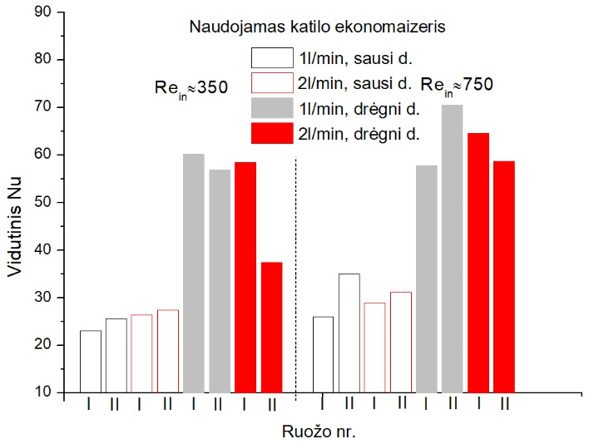
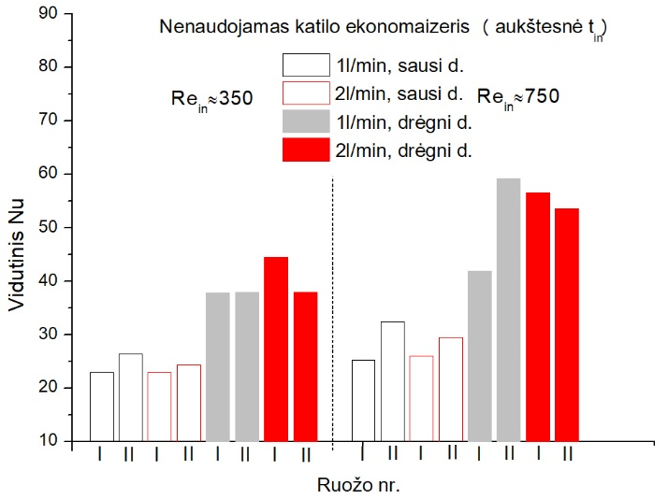

 |  |  |  |  |  |  | SU EKONOMAIZERIU |  |  |  |  | BE EKONOMAIZERIO
 |  |  |  |  |  |  | Re=350 |  |  |  |  | Re=350
 |  |  |  |  |  |  | I ruožas,drėgni d. | II ruožas, drėgni d. |  |  |  | I ruožas,drėgni d. | II ruožas, drėgni d.
 |  |  |  |  |  |  | Ruožo Nr. | 1l/min+drėgna | 2 l/min+drėgna |  |  | Ruožo Nr. | 1l/min+drėgna | 2 l/min+drėgna
 |  |  |  |  |  |  | 1 | 60.3 | 58.5 |  |  | 1 | 37.8 | 44.5
 |  |  |  |  |  |  | 2 | 56.9 | 37.5 |  |  | 2 | 38 | 37.9
 |  |  |  |  |  |  | I ruožas,sausi d. | II ruožas, sausi d. |  |  |  | I ruožas,sausi d. | II ruožas, sausi d.
 |  |  |  |  |  |  | Ruožo Nr. | 1l/min+sausa | 2 l/min+sausa |  |  | Ruožo Nr. | 1l/min+sausa | 2 l/min+sausa
 |  |  |  |  |  |  | 1 | 23.1 | 26.4 |  |  | 1 | 22.9 | 23
 |  |  |  |  |  |  | 2 | 25.7 | 27.4 |  |  | 2 | 26.4 | 24.3

 |  |  |  |  |  |  | Re=750 |  |  |  |  | Re=750
 |  |  |  |  |  |  | I ruožas,drėgni d. | II ruožas, drėgni d. |  |  |  | I ruožas,drėgni d. | II ruožas, drėgni d.
 |  |  |  |  |  |  | Ruožo Nr. | 1l/min+drėgna | 2 l/min+drėgna |  |  | Ruožo Nr. | 1l/min+drėgna | 2 l/min+drėgna
 |  |  |  |  |  |  | 1 | 57.8 | 64.6 |  |  | 1 | 41.9 | 56.6
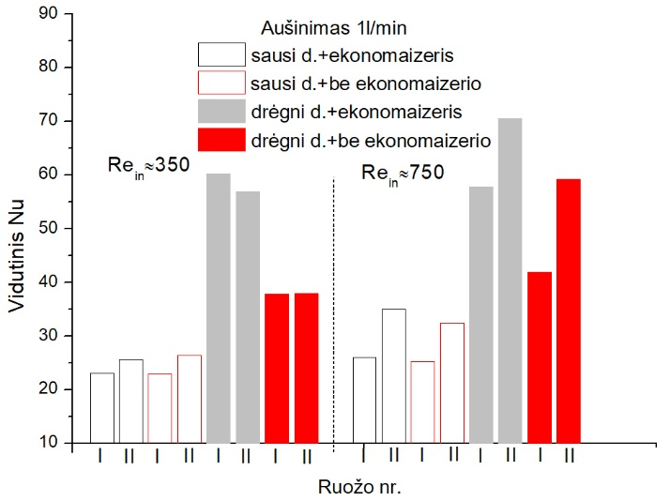
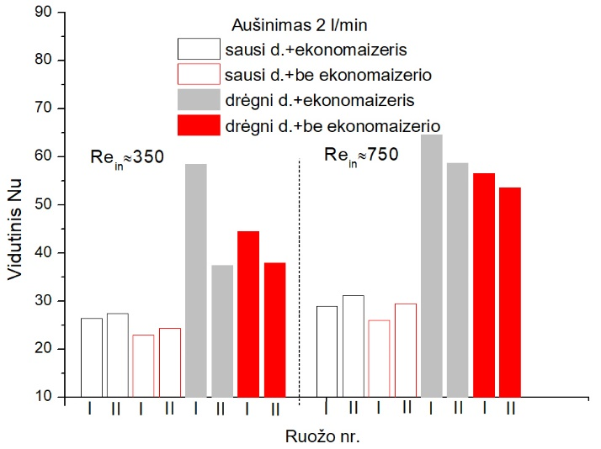
 |  |  |  |  |  |  | 2 | 70.5 | 58.7 |  |  | 2 | 59.2 | 53.6
 |  |  |  |  |  |  | I ruožas,sausi d. | II ruožas, sausi d. |  |  |  | I ruožas,sausi d. | II ruožas, sausi d.
 |  |  |  |  |  |  | Ruožo Nr. | 1l/min+sausa | 2 l/min+sausa |  |  | Ruožo Nr. | 1l/min+sausa | 2 l/min+sausa
 |  |  |  |  |  |  | 1 | 26 | 29 |  |  | 1 | 25.3 | 26
 |  |  |  |  |  |  | 2 | 35 | 31.2 |  |  | 2 | 32.5 | 29.5

 |  |  |  |  |  |  |  | Aušinimas 1l/min |  |  |  |  | Aušinimas 2l/min
 |  |  |  |  |  |  | Re=350 |  |  |  |  | Re=350
 |  |  |  |  |  |  | Ruožo Nr. | Sausi d. +ekonimaizeris, 1l/min | Sausi, be ekonomaizerio |  |  | Ruožo Nr. | Sausi d. +ekonimaizeris, 1l/min | Sausi, be ekonomaizerio
 |  |  |  |  |  |  | 1 | 23.1 | 22.9 |  |  | 1 | 26.4 | 23
 |  |  |  |  |  |  | 2 | 25.7 | 26.4 |  |  | 2 | 27.4 | 24.3
 |  |  |  |  |  |  | Re=350 |  |  |  |  | Re=350
 |  |  |  |  |  |  | Ruožo Nr. | Dregni d.+ekojn | Dregnid. Be ekon. |  |  | Ruožo Nr. | Dregni d.+ekojn | Dregnid. Be ekon.
 |  |  |  |  |  |  | 1 | 60.3 | 37.8 |  |  | 1 | 58.5 | 44.5
 |  |  |  |  |  |  | 2 | 56.9 | 38 |  |  | 2 | 37.5 | 37.9

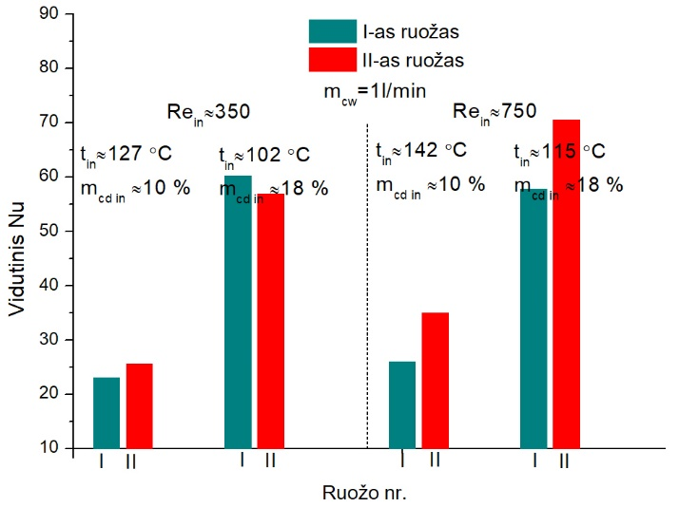
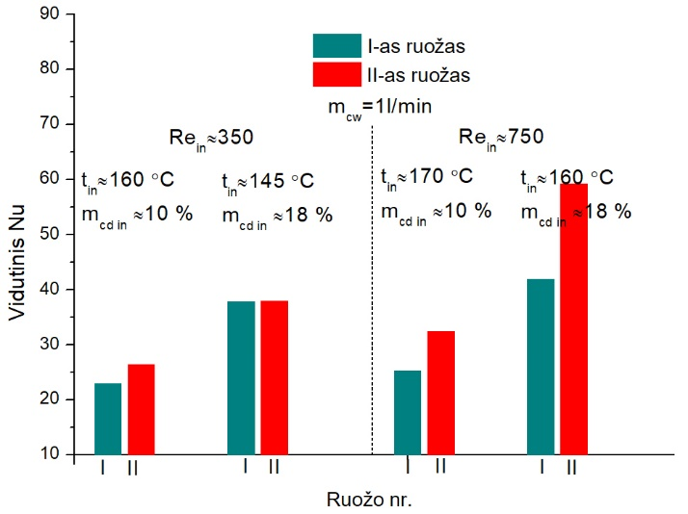
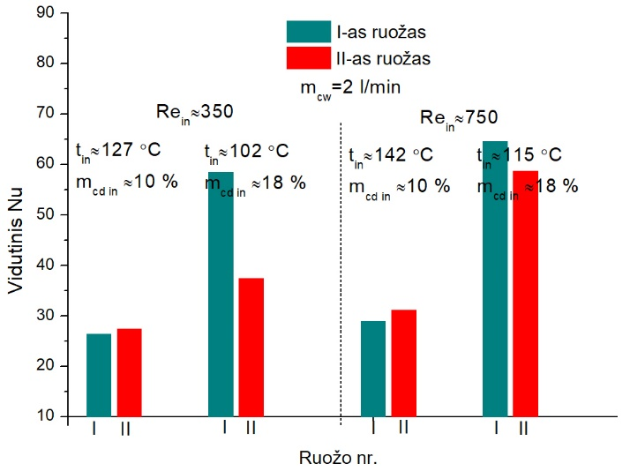
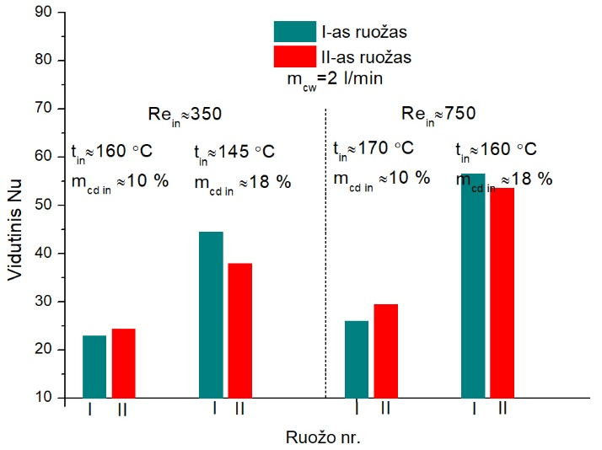
 |  |  |  |  |  |  | Re=750 |  |  |  |  | Re=750
 |  |  |  |  |  |  | Ruožo Nr. | Sausi d. +ekonimaizeris, 1l/min | Sausi, be ekonomaizerio |  |  | Ruožo Nr. | Sausi d. +ekonimaizeris, 1l/min | Sausi, be ekonomaizerio
 |  |  |  |  |  |  | 1 | 26 | 25.3 |  |  | 1 | 29 | 26
 |  |  |  |  |  |  | 2 | 35 | 32.5 |  |  | 2 | 31.2 | 29.5
 |  |  |  |  |  |  | Re=750 |  |  |  |  | Re=750
 |  |  |  |  |  |  | Ruožo Nr. | Dregni d.+ekojn | Dregnid. Be ekon. |  |  | Ruožo Nr. | Dregni d.+ekojn | Dregnid. Be ekon.
 |  |  |  |  |  |  | 1 | 57.8 | 41.9 |  |  | 1 | 64.6 | 56.6
 |  |  |  |  |  |  | 2 | 70.5 | 59.2 |  |  | 2 | 58.7 | 53.6

Sheet1
Nu
Nu
Nu
Purškiama į katilą
 | 03:.16 | 03.:23 | 03.:28 | 03.:29 | 03.:16 (04.14)
re=350 | 1l | 2L | 1L+Auksta t. | 2L+Aukšta | 1l-kartotas
 | 100 C | 103 C | 146 | 150 | 103
2 | 41.985101992 | 22.024874176 | 20.707500152 | 10.913316318 | 19.009780542
3 | 49.282258578 | 31.58452426 | 33.647594329 | 24.699344809 | 33.199651598
4 | 56.112060946 | 39.977921759 | 44.287285805 | 37.132849806 | 45.59705001
5 | 62.126298537 | 46.930083604 | 52.483483752 | 48.536798383 | 55.547303924
6 | 68.449426057 | 52.285902467 | 57.983271387 | 58.559213546 | 62.066643533
7 | 75.849160056 | 54.399187975 | 60.050730345 | 64.588208834 | 63.597579581
8 | 84.58435205 | 51.074394884 | 56.804087822 | 63.409111539 | 58.444844631
9 | 97.249747039 | 41.529378758 | 47.591982197 | 53.724749183 | 44.588051514

Nu

Nu
Nu
Purškiama į katilą
 | 03:.21 | 03.:22 | 03.:25 | 04.:01 | 03.:21 (04.15)
re=750 | 1l | 2L | 1L+Auksta t. | 2L+Aukšta | 1 l-kartotas
 | 111 C | 114 C | 154 C | 160 C | 113
2 | 106.34172574 | 48.737866391 | 59.023997356 | 32.513483163 | 49.68186164
3 | 83.671935779 | 45.268908287 | 53.784096967 | 34.560189595 | 59.327509535
4 | 68.905599122 | 45.386677583 | 50.802634474 | 40.379987875 | 71.987212831
5 | 61.149096768 | 49.956504386 | 52.886557026 | 48.71307562 | 81.676532792
6 | 67.191787493 | 59.256931623 | 62.102159891 | 61.059909284 | 89.561475041
7 | 84.042382411 | 74.925592055 | 78.43781914 | 78.206583768 | 99.643223606
8 | 113.43681093 | 97.643957097 | 103.06724515 | 102.89844147 | 113.0599772
9 | 161.23640954 | 129.9810242 | 141.27710762 | 138.1578346 | 133.10385107

Nu, nepurškiama į katilą
Nu, nepurškiama į katilą
Nepurškiama į katilą
 | 03:.31 | 04.:06 | 4.07 | 04.:13
re=350 | 1l-nepurškiama | 1l-nep. aukšta t. | 2l-nep. Auksta. T | 2 l. nep.žema temp.
 | 128 C | 160 | 160 | 127
2 | 9.0762929192 | 8.3641762715 | 20.884449931 | 20.114764206
3 | 20.251624205 | 19.197021097 | 21.099168083 | 24.20383558
4 | 31.038664299 | 30.249587334 | 21.429191262 | 27.963773682
5 | 40.402617334 | 40.694475477 | 23.1716108 | 32.161449939
6 | 47.720594741 | 48.749610878 | 27.63475336 | 36.662943714
7 | 50.59201309 | 51.870243419 | 35.702483169 | 39.896888925
8 | 45.347951127 | 47.336333198 | 47.709019701 | 41.922290922
9 | 27.886859085 | 31.200175518 | 64.139764184 | 41.462303433

Nu, nepurškiama į katilą
Nu, nepurškiama į katilą
Nepurškiama į katilą
 | 04:.04 | 04.:05 | 04.:11 | 04.:12
re=750 | 1l-nepurškiama | 1l-nep. aukšta t. | 2 l nep. Auksta t. | 2 l. nep.žema temp.
 | 141 C | 174 | 167 | 144
2 | 15.292769725 | 13.911176458 | 17.193016786 | 30.783229278
3 | 23.969693079 | 20.931350357 | 18.498166374 | 28.17968612
4 | 33.303353753 | 28.894878165 | 20.593452103 | 25.904978951
5 | 42.556084619 | 37.190437729 | 24.444111491 | 25.14607918
6 | 51.088188747 | 45.884911442 | 30.435868544 | 27.327609426
7 | 60.673623025 | 56.422291867 | 41.833655088 | 34.745080222
8 | 69.348604652 | 67.084400156 | 56.143118756 | 47.817726864
9 | 76.679718726 | 77.753696473 | 70.043894586 | 67.276705082

Seni eksp
 | AUŠINIMUI NAUDOJAMAS VANDUO TEKANTIS PER ŠILUMOKAITĮ
 | RUOŽAS BE PAILDOMOS IZOLIACIJOS
20200406 Re=350, auš. = 2l/m nepurškiama
 | 135
 | 113
 | 0
 | 26.5
 | 0
 | 8.5
 | 0
 | 554
20200406 Re=350, auš. = 2l/m nepurškiama
 | 248
 | 26.5
 | 8.5
 | 554
1 | 77.201732741
2 | 65.944537647
3 | 49.626110499
4 | 39.362720503
5 | 32.220991972
6 | 25.304966788
7 | 20.263277367
8 | 15.28993038
9 | 9.1899954925

20200409 Re=500, auš. 2 l/min. nepurškiama
 | 329.7
 | 0
 | 119.8
 | 797.3
20200409 Re=500, auš. 2 l/min. nepurškiama
 | 199.5
 | 130.2
 | 0
 | 0
 | 0
 | 119.8
 | 24.6
 | 772.7
1 | 65.853533738
2 | 56.266062901
3 | 43.751984254
4 | 38.230932612
5 | 31.072344283
6 | 25.816406728
7 | 21.544500681
8 | 17.865273287

2020.04.15 Re=700, auš. =2l/min, nepurškiama
 | 19.3
 | 233
 | 5
 | 276
 | 0
 | 0
 | 0
 | 728
2020.04.15 Re=700, auš. =2l/min, nepurškiama
 | 252.3
 | 281
 | 0
 | 728
1 | 73.764450834
2 | 65.03228349
3 | 52.094397416
4 | 48.017438174
5 | 39.74080032
6 | 33.923414688
7 | 29.222359205
8 | 24.684157044
9 | 0

2020.04.20. Re orientac=980, auš. 2l/min, nepurškiama
 | 1 2 3 4 5 6 7 8
 | 81
 | 65
 | 29
 | 21
 | 29
 | 764
 | 15
 | 481
2020.04.20. Re orientac=980, auš. 2l/min, nepurškiama
 | 1 2 3 4 5 6 7 8
 | 146
 | 50
 | 793
 | 496
1 | 82.028315687
2 | 71.7441594
3 | 61.318507193
4 | 57.484958665
5 | 49.432901791
6 | 43.068196832
7 | 38.762089602
8 | 33.372562707
9 | 0

UŽDĖTA PAPILDOMA IZOLIACIJA (antras sluoksnis)
2020.07.02. Re orientac=990, nepurškiama
 | 1 2 3 4 5 6 7 8
 | 12
 | 13
 | 13
 | 16
 | 9
 | 16
 | 13
 | 342
2020.07.02. Re orientac=990, nepurškiama
 | 1 2 3 4 5 6 7 8
 | 25
 | 29
 | 25
 | 355
1 | 80.499116437
2 | 69.428492384
3 | 59.920445527
4 | 54.191906946
5 | 47.529611272
6 | 40.216921757
7 | 36.244192739
8 | 30.624145221

2020.07.03. Re orientac=915, nepursk. naud. ekonomaizeris
 | 1 2 3 4 5 6 7 8
 | 14
 | 14
 | 21
 | 32
 | 41
 | 111
 | 14
 | 176
2020.07.03. Re orientac=915, nepursk. naud. ekonomaizeris
 | 1 2 3 4 5 6 7 8
 | 28
 | 53
 | 152
 | 190
1 | 61.678013127
2 | 53.776395839
3 | 46.068146185
4 | 41.623351904
5 | 36.585259504
6 | 31.506530268
7 | 28.20070468
8 | 23.905686682

2020.07.09. Re orientac=960 kartojamas 07.02 eksperimentas
 | 1 2 3 4 5 6 7 8
 | 15
 | 16
 | 17
 | 68
 | 4
 | 21
 | 112
 | 292
2020.07.09. Re orientac=960 kartojamas 07.02 eksperimentas
 | 1 2 3 4 5 6 7 8
 | 31
 | 85
 | 25
 | 404
1 | 80.037779763
2 | 72.310464436
3 | 60.062441001
4 | 55.686099993
5 | 47.715652973
6 | 41.049431444
7 | 36.525314055
8 | 31.421099823

2020.07.14. Re orientac=940, aušin. 2 l/min, pursk. į kurykla, dumai per ekonomaiz.
 | 1 2 3 4 5 6 7 8
 | 230
 | 64
 | 160
 | 797
1 | 48.42667315
2 | 45.584609891
3 | 37.662702679
4 | 35.875245884
5 | 31.328523228
6 | 28.433134871
7 | 25.475919535
8 | 23.478301325
2020.07.14. Re orientac=940, aušin. 2 l/min, pursk. į kurykla, dumai per ekonomaiz.
 | 1 2 3 4 5 6 7 8
 | 17
 | 213
 | 30
 | 34
 | 31
 | 129
 | 108
 | 689

2020.07.14-2 Re orientac=940, ausin. 3 l/min, pursk. į kuryklą, dumai per ekon
 | 1 2 3 4 5 6 7 8
 | 219
 | 45
 | 34
 | 527
1 | 52.990522242
2 | 49.402698057
3 | 40.989032817
4 | 38.113109996
5 | 33.22988262
6 | 29.473566148
7 | 26.381608621
8 | 23.29442989
2020.07.14-2 Re orientac=940, ausin. 3 l/min, pursk. į kuryklą, dumai per ekon
 | 1 2 3 4 5 6 7 8
 | 12
 | 207
 | 24
 | 21
 | 20
 | 14
 | 46
 | 481

2020.07.17. Re orientac=316, ausin. 2 l/min, nepurskiama, dumai per ekonom.
 | 1 2 3 4 5 6 7 8
 | 5
 | 52
 | 11
 | 37
 | 3
 | 132
 | 1
 | 110
2020.07.17. Re orientac=316, ausin. 2 l/min, nepurskiama, dumai per ekonom.
 | 1 2 3 4 5 6 7 8
 | 57
 | 48
 | 135
 | 111
1 | 41.351976966
2 | 32.252420084
3 | 24.797799637
4 | 19.946029651
5 | 15.655881181
6 | 12.058137158
7 | 9.5123222008
8 | 7.5768794383

2020.07.20. Re orientac=909, ausin. 2l/m, dumai per ekon. purskiama į katila
 | 1 2 3 4 5 6 7 8
 | 310
 | 45
 | 13
 | 55
 | 19
 | 29
 | 16
 | 1014
2020.07.20. Re orientac=909 , ausin. 2l/m, dumai per ekon. purskiama į katila
 | 1 2 3 4 5 6 7 8
 | 355
 | 68
 | 48
 | 1030
1 | 38.121965593
2 | 38.069967647
3 | 30.023211288
4 | 30.223565004
5 | 25.204148881
6 | 23.797546876
7 | 21.309506581
8 | 18.796280762

2020.07.21. Re orientac=314, ausin. 2l/min, purskimas į kurykla, dumai per ekonom.
 | 1 2 3 4 5 6 7 8
 | 101
 | 184
 | 12
 | 7
 | 6
 | 332
 | 34
 | 147
2020.07.21. Re orientac=314, ausin. 2l/min, purskimas į kurykla, dumai per ekonom.
 | 1 2 3 4 5 6 7 8
 | 285
 | 19
 | 338
 | 181
1 | 32.852085845
2 | 27.312100426
3 | 20.700067658
4 | 17.529843734
5 | 13.66816652
6 | 10.811002625
7 | 9.7603059665
8 | 8.0600965296

2020.07.23. Re orientac=942, ausin. 2 l/min. pursk. į kurykla, dumai per ekon.
 | 1 2 3 4 5 6 7 8
 | 371
 | 262
 | 35
 | 950
2020.07.23. Re orientac=942, ausin. 2 l/min. pursk. į kurykla, dumai per ekon.
 | 1 2 3 4 5 6 7 8
 | 41
 | 330
 | 213
 | 49
 | 19
 | 16
 | 23
 | 927
1 | 38.206815963
2 | 38.555224121
3 | 30.58187657
4 | 31.580282093
5 | 26.444598136
6 | 24.455487872
7 | 22.526797619
8 | 21.357631821

2020.07.27. Re orientac=319, ausin. 1l/min, dumai per ekon. , vanduo nepurškiamas
 | 1 2 3 4 5 6 7 8
 | 16
 | 3
 | 29
 | 14
 | 88
 | 49
 | 35
 | 85
2020.07.27Re orientac=319, ausin. 1l/min, dumai per ekon. , vanduo nepurškiamas
 | 1 2 3 4 5 6 7 8
 | 19
 | 43
 | 137
 | 120
Gyvatuko paviršiaus ir vandens temperatūros
1 | 43.246459002
2 | 40.091959947
3 | 39.746266429
4 | 38.116783979
5 | 38.030347996
6 | 36.951777989
7 | 36.661601549
8 | 36.016979988

2020.08.03. Re orientac=924, ausin, 1 l/min, nepurskiama, dumai per ekonom.
 | 1 2 3 4 5 6 7 8
 | 37
 | 41
 | 41
 | 322
1 | 53.640000871
2 | 48.708010348
3 | 47.988529623
4 | 44.68930704
5 | 44.676680672
6 | 41.598772854
7 | 41.939026707
8 | 40.143428022
2020.08.03. Re orientac=924, ausin, 1 l/min, nepurskiama, dumai per ekonom.
 | 1 2 3 4 5 6 7 8
 | 18
 | 19
 | 19
 | 22
 | 20
 | 21
 | 21
 | 301

2020.08.06. Re orientac=916, aušin. 3l/min, purškimas, dumai per ekon.
 | 1 2 3 4 5 6 7 8
 | 378
 | 95
 | 675
 | 575
1 | 45.844417167
2 | 44.661693634
3 | 43.124420226
4 | 42.274710411
5 | 41.414870509
6 | 40.881976719
7 | 39.51701482
8 | 38.372968418
2020.08.06. Re orientac=916, aušin. 3l/min, purškimas, dumai per ekon.
 | 1 2 3 4 5 6 7 8
 | 351
 | 27
 | 44
 | 51
 | 54
 | 621
 | 39
 | 536

1 | 43.91473959
2 | 42.216751173
3 | 41.353685116
4 | 40.694582957
5 | 40.258403352
6 | 39.941261758
7 | 38.981351434
8 | 38.512603743
2020.08.18. Re orientac=940, aušin. 3l/min, nepurškiama, dumai per ekon.
 | 1 2 3 4 5 6 7 8
 | 18
 | 19
 | 22
 | 32
 | 21
 | 196
 | 140
 | 89
2020.08.18. Re orientac=940, aušin. 3l/min, nepurškiama, dumai per ekon.
 | 1 2 3 4 5 6 7 8
 | 37
 | 54
 | 217
 | 229

 |  | AUŠINIMUI NAUDOJAMAS VANDENTIEKIO VANDUO
2020.08.24. Re orientac=900, aušin. 2l/m, nepurškiama, dumai per ekon.
 | 1 2 3 4 5 6 7 8
 | 216
 | 10
 | 44
 | 9
 | 29
 | 15
 | 22
 | 726
2020.08.24. Re orientac=900, aušin. 2l/m, nepurškiama, dumai per ekon.
 | 1 2 3 4 5 6 7 8
 | 226
 | 53
 | 44
 | 748
1 | 63.48002361
2 | 58.744709511
3 | 48.606548046
4 | 47.88236925
5 | 40.050663425
6 | 36.756869969
7 | 31.858094708
8 | 28.865253426

2020.08.25. Re orientac=326, aušin. 2 l/min, nepurškiama, dumai per ekon.
 | 1 2 3 4 5 6 7 8
 | 4
 | 240
 | 143
 | 168
 | 253
 | 29
 | 94
 | 60
2020.08.25. Re orientac=326, aušin. 2 l/min, nepurškiama, dumai per ekon.
 | 1 2 3 4 5 6 7 8
 | 244
 | 311
 | 282
 | 154
1 | 48.336495486
2 | 40.503765996
3 | 30.739521279
4 | 26.431877397
5 | 20.628540969
6 | 17.450719989
7 | 13.59458443
8 | 12.444008727

2020.08.27. Re orientac=930, aušin. 2l/ min, purškiama, dumai per ekon.
 | 1 2 3 4 5 6 7 8
 | 446
 | 205
 | 0
 | 362
 | 726
2020.08.27. Re orientac=930, aušin. 2l/ min, purškiama, dumai per ekon.
 | 1 2 3 4 5 6 7 8
 | 431
 | 15
 | 34
 | 171
 | 134
 | 228
 | 27
 | 699
1 | 47.510504843
2 | 47.14309445
3 | 38.662886388
4 | 39.600986845
5 | 33.351515014
6 | 31.541646744
7 | 28.332995412
8 | 28

2020.08.28. Re orientac=330, aušin. 2 l/min, purškiama, dumai per ekon.
 | 1 2 3 4 5 6 7 8
 | 294
 | 166
 | 83
 | 181
 | 236
 | 7
 | 54
 | 136
2020.08.28. Re orientac=330, aušin. 2 l/min, purškiama, dumai per ekon.
 | 1 2 3 4 5 6 7 8
 | 460
 | 264
 | 243
 | 190
1 | 42.76929368
2 | 38.714844963
3 | 28.380249141
4 | 24.314125806
5 | 20.357311317
6 | 16.638701863
7 | 14.229136941
8 | 13.495528633

2020.08.31. Re orientac=930, aušin. 3l/min, nepurškiama, dumai per ekon.
 | 1 2 3 4 5 6 7 8
 | 317
 | 15
 | 52
 | 26
 | 167
 | 469
 | 19
 | 416
2020.08.31. Re orientac=930, aušin. 3l/min, nepurškiama, dumai per ekon.
 | 1 2 3 4 5 6 7 8
 | 332
 | 78
 | 636
 | 435
1 | 73.849499324
2 | 64.396862041
3 | 56.44865384
4 | 50.766082504
5 | 45.289497043
6 | 39.268243734
7 | 35.514397688
8 | 32.446712366

2020.09.03. Re orientac=322, aušin. 3 l/min, nepurškiama, dumai per ekon.
 | 1 2 3 4 5 6 7 8
 | 157
 | 395
 | 219
 | 172
2020.09.03. Re orientac=322, aušin. 3 l/min, nepurškiama, dumai per ekon.
 | 1 2 3 4 5 6 7 8
 | 77
 | 80
 | 205
 | 190
 | 42
 | 177
 | 79
 | 93
1 | 25.379553654
2 | 23.881159296
3 | 22.784147638
4 | 22.148226064
5 | 21.54567862
6 | 21.494632807
7 | 20.612948956
8 | 20.442195254

2020.08.31. Re orientac=341, aušin. 3 l/min, purškiama, dumai per ekon.
 | 1 2 3 4 5 6 7 8
 | 488
 | 290
 | 235
 | 192
1 | 43.908522572
2 | 36.486858555
3 | 30.900561032
4 | 25.572098427
5 | 22.86882748
6 | 17.899705296
7 | 15.374197055
8 | 13.82713487
2020.08.31. Re orientac=341, aušin. 3 l/min, purškiama, dumai per ekon.
 | 1 2 3 4 5 6 7 8
 | 423
 | 65
 | 262
 | 28
 | 104
 | 131
 | 21
 | 171

2020.09.07. Re orientac=915, aušin. 1l min, nepurškiama, dumai per ekon.
 | 1 2 3 4 5 6 7 8
 | 28
 | 18
 | 26
 | 35
 | 27
 | 37
 | 21
 | 926
2020.09.07. Re orientac=915, aušin. 1l min, nepurškiama, dumai per ekon.
 | 1 2 3 4 5 6 7 8
 | 46
 | 61
 | 64
 | 947
1 | 60.000872255
2 | 54.391994264
3 | 46.077792637
4 | 43.734496804
5 | 37.702030291
6 | 33.363861176
7 | 32.672102161
8 | 32.246590918

1 | 43.258976891
2 | 38.996986233
3 | 29.415548647
4 | 25.372264732
5 | 22.208367934
6 | 18.419771171
7 | 15.569550751
8 | 13.867874845
2020.08.31. Re orientac=330, aušin. 2 l/min, purškiama, dumai per ekon.
 | 1 2 3 4 5 6 7 8
 | 289
 | 139
 | 63
 | 189
 | 55
 | 131
 | 118
 | 131
2020.08.31. Re orientac=330, aušin. 2 l/min, purškiama, dumai per ekon.
 | 1 2 3 4 5 6 7 8
 | 428
 | 252
 | 186
 | 249

2020.09.15. Re orientac=920, aušin, 2 l/min, purškiama, dūmai per ekon.
 | 1 2 3 4 5 6 7 8
 | 407
 | 15
 | 69
 | 130
 | 20
 | 159
 | 14
 | 691
2020.09.15. Re orientac=920, aušin, 2 l/min, purškiama, dūmai per ekon.
 | 1 2 3 4 5 6 7 8
 | 422
 | 199
 | 179
 | 705
1 | 44.485890718
2 | 44.905654442
3 | 38
4 | 38.17982085
5 | 33.248587508
6 | 30.843298306
7 | 28.08344953
8 | 27.831839621

2020.09.17. Re orientac=336, aušin. 1 l/min, nepurškiama, dūmai per ekon.
 | 1 2 3 4 5 6 7 8
 | 84
 | 55
 | 267
 | 5
 | 71
 | 168
 | 159
 | 66
2020.09.17. Re orientac=336, aušin. 1 l/min, nepurškiama, dūmai per ekon.
 | 1 2 3 4 5 6 7 8
 | 139
 | 272
 | 239
 | 225
1 | 43.508176625
2 | 36.174691835
3 | 27.488052524
4 | 24.041640297
5 | 19.210152745
6 | 16.051156232
7 | 14.313610314
8 | 13.306748702

